記入例
【記入例】MSD Nursery 胡蝶蘭 ご注文シート
日付 |  | 〇〇〇〇 |  | 年 | 〇 |  | 月 | 〇 |  | 日 |  | ご紹介コード 不要な場合は未記入
◆ご購入者情報（必須）「ご請求書発行先」
お名前 |  | 株式会社〇〇〇 代表取締役 〇〇〇〇
ご住所 |  | 〒 | 103 |  |  | - | 0023 |  |  | お電話番号 |  |  |  | 03-3527-9930
 |  | 東京都中央区日本橋本町1-5-3 第一日高ビル5階
e-mail
◆お届け先情報（必須）
お名前 |  | 株式会社〇〇〇
ご住所 |  | 〒 | 000 |  |  | - | 0000 |  |  | お電話番号 |  |  |  | 00-0000-0000
 |  | 東京都中央区〇〇〇1-1-1
お届け時間指定 |  |  |  | 午前中 |  |  |  |  |  |  |  | 配達希望日 |  |  | yyyy/mm/dddd
◆ご注文のお花（必須）WebカタログP2-9内の価格下の「商品コード」をお花の内容と価格が自動反映されます。。
お花の注文コード （必須） |  |  |  |  |  | nursery10w |  |  |  |  |  |  |  |  |  |  |  |  |  | ※商品コードを記入すると下記に自動反映します。
お花内容と価格 |  |  |  |  |  | 胡蝶蘭 3本立て 白大輪 48輪～ |  |  |  |  |  |  |  |  |  |  | ¥33,000 |  | （税込） | ※こちらは記入しないでください。

◆webカタログP10-11をご覧ください。
ラッピング選択コード（必須） |  |  |  |  |  |  |  |  | おまかせ無料ラッピング |  |  |  |  |  |  | おまかせ有料ラッピング
 | L-01 グリーン |  |  |  | L-02 イエロー |  |  |  | L-03 ブルー |  |  |  | L-04 レッド |  |  | L-05 ピンク |  | L-06 紫
 | L-07 |  |  |  | L-08 |  |  |  | L-09 |  |  |  | L-10 |  |  | L-11 |  | L-12
 | ネイビー×レッド |  |  |  | グレー×レッド |  |  |  | グリーン×レッド |  |  |  | ピンク×ゴールド |  |  | 黄色×オレンジ |  | 紫×シルバー

◆付属品
立札 |  |  |  |  | 横書 |  |  | 縦書 |  |  | メッセージカード

≪立札を選択の方≫ |  |  |  |  |  | ※下記項目全て必ず記載してください。敬称が必要な場合も記載ください。
１．【送付先名称】： |  |  |  |  |  | 株式会社〇〇〇 代表取締役 〇〇〇〇 様
２．【お祝い内容】： |  |  |  |  |  | 祝 御移転
３．【送り主名称】： |  |  |  |  |  | 株式会社〇〇〇 代表取締役 〇〇〇〇

≪メッセージを選択の方≫ |  |  |  |  |  | ※下記項目全て必ず記載してください。敬称が必要な場合も記載ください。
【メッセージ内容】：

【備考欄】※領収書等必要事項があればご記入ください。

注文先：株式会社MSD「MSD Nursery」
●送付先e-mail |  |  |  | msd-nursery@msd-jp.com |  |  |  |  |  |  | ●送付先FAX |  |  |  | 03-3527-9940
●webカタログ https://www.adjustbook.com/doc/Index/show/us/12209/bk/15421

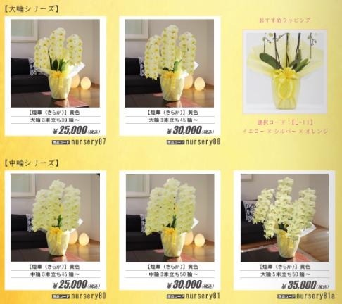
 | ●商品コードの選び方
 |  |  |  |  |  |  |  |  |  |  |  |  |  |  |  | ※webカタログ内の
 |  |  |  |  |  |  |  |  |  |  |  |  |  |  |  | 商品コードを選択。
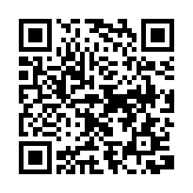

 |  |  |  |  |  |  |  |  |  |  |  |  |  |  |  | ●webカタログ |  | https://www.adjustbook.com/doc/Index/show/us/12209/bk/15421
 |  |  |  |  |  |  |  |  |  |  |  |  |  |  |  | (PCで確認の場合）

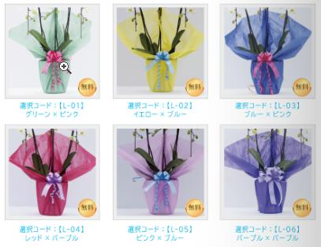
 | ●ラッピングコードの選び方
 |  |  |  |  |  |  |  |  |  |  |  |  |  |  |  | ※webカタログ内の
 |  |  |  |  |  |  |  |  |  |  |  |  |  |  |  | ラッピングコードを選択。
 |  |  |  |  |  |  |  |  |  |  |  |  |  |  |  | ※有料ラッピング+500円

 |  |  |  |  |  |  |  |  |  |  |  |  |  |  |  | ●webカタログ |  | https://www.adjustbook.com/doc/Index/show/us/12209/bk/15421#/p19_20/
 |  |  |  |  |  |  |  |  |  |  |  |  |  |  |  | (PCで確認の場合）

注文1
MSD Nursery 胡蝶蘭 ご注文シート
日付 |  |  | 年 |  |  | 月 |  |  | 日 |  | ご紹介コード 不要な場合は未記入
◆ご購入者情報（必須）「ご請求書発行先」
お名前
ご住所 |  | 〒 |  |  | - |  |  |  | お電話番号

e-mail
◆お届け先情報（必須）
お名前
ご住所 |  | 〒 |  |  | - |  |  |  | お電話番号

※商品コードを記入すると下記に自動反映します。
※時期によって開花中となりご変更をお願いする場合があります。
お届け時間指定 |  |  |  |  |  |  |  |  |  |  | 配達希望日
◆ご注文のお花（必須）WebカタログP2-9内の価格下の「商品コード」をお花の内容と価格が自動反映されます。。
お花の注文コード （必須）
お花内容と価格 |  |  |  |  | #N/A |  |  |  |  |  |  |  |  |  | #N/A |  | （税込） | ←こちらは記入しないでください。

◆webカタログP10-11をご覧ください。
ラッピング選択コード（必須） |  |  |  |  |  |  |  | おまかせ無料ラッピング |  |  |  |  |  | おまかせ有料ラッピング
 | L-01 グリーン |  |  | L-02 イエロー |  |  |  | L-03 ブルー |  |  |  | L-04 レッド |  | L-05 ピンク |  | L-06 紫
 | L-07 |  |  | L-08 |  |  |  | L-09 |  |  |  | L-10 |  | L-11 |  | L-12
 | ネイビー×レッド |  |  | グレー×レッド |  |  |  | グリーン×レッド |  |  |  | ピンク×ゴールド |  | 黄色×オレンジ |  | 紫×シルバー

◆付属品
立札 |  |  |  | 横書 |  |  | 縦書 |  |  | メッセージカード

≪立札を選択の方≫ |  |  |  |  | ※下記項目全て必ず記載してください。敬称が必要な場合も記載ください。
１．【送付先名称】：
２．【お祝い内容】：
３．【送り主名称】：

≪メッセージを選択の方≫ |  |  |  |  | ※下記項目全て必ず記載してください。敬称が必要な場合も記載ください。
【メッセージ内容】：

【備考欄】※領収書等必要事項があればご記入ください。

注文先：株式会社MSD「MSD Nursery」
●送付先e-mail |  |  | msd-nursery@msd-jp.com |  |  |  |  |  |  | ●送付先FAX |  |  | 03-3527-9940
●webカタログ |  |  | https://www.adjustbook.com/doc/Index/show/us/12209/bk/15421

 | ●商品コードの選び方
 |  |  |  |  |  |  |  |  |  |  |  |  |  | ※webカタログ内の
 |  |  |  |  |  |  |  |  |  |  |  |  |  | 商品コードを選択。

 |  |  |  |  |  |  |  |  |  |  |  |  |  | ●webカタログ |  | https://www.adjustbook.com/doc/Index/show/us/12209/bk/15421
 |  |  |  |  |  |  |  |  |  |  |  |  |  | (PCで確認の場合）

 | ●ラッピングコードの選び方
 |  |  |  |  |  |  |  |  |  |  |  |  |  | ※webカタログ内の
 |  |  |  |  |  |  |  |  |  |  |  |  |  | ラッピングコードを選択。
 |  |  |  |  |  |  |  |  |  |  |  |  |  | ※有料ラッピング+500円
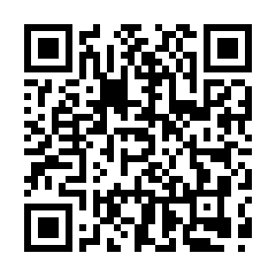

 |  |  |  |  |  |  |  |  |  |  |  |  |  | ●webカタログ |  | https://www.adjustbook.com/doc/Index/show/us/12209/bk/15421#/p19_20/
 |  |  |  |  |  |  |  |  |  |  |  |  |  | (PCで確認の場合）

注文2
MSD Nursery 胡蝶蘭 ご注文シート
日付 |  |  | 年 |  |  | 月 |  |  | 日 |  | ご紹介コード 不要な場合は未記入
◆ご購入者情報（必須）「ご請求書発行先」
お名前
ご住所 |  | 〒 |  |  | - |  |  |  | お電話番号

e-mail
◆お届け先情報（必須）
お名前
ご住所 |  | 〒 |  |  | - |  |  |  | お電話番号

※商品コードを記入すると下記に自動反映します。
※時期によって開花中となりご変更をお願いする場合があります。
お届け時間指定 |  |  |  |  |  |  |  |  |  |  | 配達希望日
◆ご注文のお花（必須）WebカタログP2-9内の価格下の「商品コード」をお花の内容と価格が自動反映されます。。
お花の注文コード （必須）
お花内容と価格 |  |  |  |  | #N/A |  |  |  |  |  |  |  |  |  | #N/A |  | （税込） | ←こちらは記入しないでください。

◆webカタログP10-11をご覧ください。
ラッピング選択コード（必須） |  |  |  |  |  |  |  | おまかせ無料ラッピング |  |  |  |  |  | おまかせ有料ラッピング
 | L-01 グリーン |  |  | L-02 イエロー |  |  |  | L-03 ブルー |  |  |  | L-04 レッド |  | L-05 ピンク |  | L-06 紫
 | L-07 |  |  | L-08 |  |  |  | L-09 |  |  |  | L-10 |  | L-11 |  | L-12
 | ネイビー×レッド |  |  | グレー×レッド |  |  |  | グリーン×レッド |  |  |  | ピンク×ゴールド |  | 黄色×オレンジ |  | 紫×シルバー

◆付属品
立札 |  |  |  | 横書 |  |  | 縦書 |  |  | メッセージカード

≪立札を選択の方≫ |  |  |  |  | ※下記項目全て必ず記載してください。敬称が必要な場合も記載ください。
１．【送付先名称】：
２．【お祝い内容】：
３．【送り主名称】：

≪メッセージを選択の方≫ |  |  |  |  | ※下記項目全て必ず記載してください。敬称が必要な場合も記載ください。
【メッセージ内容】：

【備考欄】※領収書等必要事項があればご記入ください。

注文先：株式会社MSD「MSD Nursery」
●送付先e-mail |  |  | msd-nursery@msd-jp.com |  |  |  |  |  |  | ●送付先FAX |  |  | 03-3527-9940
●webカタログ |  |  | https://www.adjustbook.com/doc/Index/show/us/12209/bk/15421

 | ●商品コードの選び方
 |  |  |  |  |  |  |  |  |  |  |  |  |  | ※webカタログ内の
 |  |  |  |  |  |  |  |  |  |  |  |  |  | 商品コードを選択。

 |  |  |  |  |  |  |  |  |  |  |  |  |  | ●webカタログ |  | https://www.adjustbook.com/doc/Index/show/us/12209/bk/15421
 |  |  |  |  |  |  |  |  |  |  |  |  |  | (PCで確認の場合）

 | ●ラッピングコードの選び方
 |  |  |  |  |  |  |  |  |  |  |  |  |  | ※webカタログ内の
 |  |  |  |  |  |  |  |  |  |  |  |  |  | ラッピングコードを選択。
 |  |  |  |  |  |  |  |  |  |  |  |  |  | ※有料ラッピング+500円

 |  |  |  |  |  |  |  |  |  |  |  |  |  | ●webカタログ |  | https://www.adjustbook.com/doc/Index/show/us/12209/bk/15421#/p19_20/
 |  |  |  |  |  |  |  |  |  |  |  |  |  | (PCで確認の場合）

